①表紙
みな穂
令和８年産米
栽培記録簿
令和８年産米 栽培記録簿・ＧＡＰﾁｪｯｸｼｰﾄ①

（ＧＡＰ確認シート付）
～JA米基準～
 |  |  |  | 種籾 | 購入先： |  | ＪＡ ・ その他（ ）
 |  |  |  |  | 数 量： |  |  |  |  |  |  | kg（消毒種子・未消毒種子）
 |  |  |  |  | 播種量： |  |  |  |  |  |  | g / 箱
 |  |  |  |  | 播種日： |  |  |  |  | 月 |  |  |  |  | 日～
 |  | 地区 | 生産組合 | 苗 | 購入先：
 |  |  |  |  | 数 量： |  |  |  |  |  | 箱（内苗箱施薬入 箱）
氏 名 |  |  |  | 移植方法 | 一般苗 ・ 密苗（株数： 株植え）

住所・電話 | 富山県下新川郡 |  |  | 作 業 名 | 作 業 月 日
 |  |  |  | 秋耕 |  |  |  |  | 月 |  |  |  |  | 日 ～
 | TEL（ ） ― |  |  | 耕起 |  |  |  |  | 月 |  |  |  |  | 日 ～
品 種 名 |  |  |  | 荒代かき |  |  |  |  | 月 |  |  |  |  | 日 ～
 |  |  |  | 代かき |  | 月 |  | 日 |  | ～ |  |  |  |  |  | 月 | 日
出 荷 区 分 | 出荷契約米 ・ 加工用米 ・ 備蓄米 |  |  | 田植え |  | 月 |  | 日 |  | ～ |  |  |  |  |  | 月 | 日
 | 米粉用米 ・ 輸出用米 ・ 飼料用米 |  |  | 中干し |  | 月 |  | 日 |  | ～ |  |  |  |  |  | 月 | 日
 |  |  |  | 出穂期 |  |  |  |  | 月 |  |  |  |  | 日 ～
 |  |  |  | 収穫 |  | 月 |  | 日 |  | ～ |  |  | 個人・委託（ ）
 |  |  |  | 乾燥・調製 |  | 月 |  | 日 |  | ～ |  |  | 個人・委託（ ）
 |  |  |  | 出荷 |  |  |  |  | 月 |  |  |  |  | 日 ～
JAみな穂 栽培記録簿

ホームページからダウンロードもできます！

②肥料等
令和８年産米 栽培記録簿・ＧＡＰﾁｪｯｸｼｰﾄ②
氏 名

※設問に該当する場合は、右側のチェック欄に✔を記入して下さい。
ﾁｪｯｸ時期
ﾁｪｯｸ
✔
(目安)
品 種 |  |  |  | 区分 | 出荷契約米・加工用米・備蓄米 米粉用米・輸出用米・飼料用米
面 積 |  |  | ａ |  |  |  |  |  |  |  |  |  |  |  |  | 【 作付け計画 】
 |  |  |  |  |  |  |  |  |  |  |  |  |  |  |  | 農事座談会への参加やパンフレット（営農情報、稲作ごよみ等）の活用などにより情報収集しましたか。 | 3月
区分 | ﾁｪｯｸ | 肥料名 |  |  |  | 施用月日 |  |  |  |  |  | 施用量
土づくり |  | 珪酸石灰（粒） |  |  |  |  |  | 月 |  | 日～ |  |  |  | ㎏/10a |  | 経営規模・機械装備に応じ、バランスの取れた品種構成で作付けを計画しましたか。 | 3月
 |  | シリカパンチＦ
 |  | アサヒニューテツ |  |  |  |  |  |  |  |  |  |  |  |  |  | 自家採取種子を使用せず、品種ごとに区別して作業しましたか。 | 4月

 |  | 発酵ケイフン（粒） |  |  |  |  |  | 月 |  | 日～ |  |  |  | ㎏/10a

基 肥 |  | 苦土重焼燐 |  |  |  |  |  | 月 |  | 日～ |  |  |  | ㎏/10a |  | 【 土づくり 】
 |  | 基肥２０６号 |  |  |  |  |  | 月 |  | 日～ |  |  |  | ㎏/10a |  | 土づくり資材（ケイ酸質資材等）や有機物（堆肥、緑肥等）の施用による土づくりを行いましたか。 【とやまGAP14】 | 4月
 |  | Jコートコシヒカリ１号（側条施用）
 |  | Jコートコシヒカリ２号（側条施用）
 |  |  |  |  |  |  |  |  |  |  |  |  |  |  |  | 稲わらは野焼きせず、堆肥の原料や飼料として利用したり、ほ場にすき込むなど適正な処理をしましたか。 【とやまGAP36】 | 前年 11月～
中間追肥 |  | エスアイ加里らくだ |  |  |  |  |  | 月 |  | 日～ |  |  |  | ㎏/10a

穂 肥 |  | ①追肥３号 |  |  |  |  |  | 月 |  | 日～ |  |  |  | ㎏/10a
 |  | ②追肥３号 |  |  |  |  |  | 月 |  | 日～ |  |  |  | ㎏/10a |  | 【 肥料の適正使用 】
 |  |  |  |  |  |  |  | 月 |  | 日～ |  |  |  | ㎏/10a |  | 基肥は「稲作ごよみ」による施用基準等に則して、適正に施用しましたか。 【とやまGAP16】 | 5月

区分 | ﾁｪｯｸ | 農薬名 |  |  |  | 使用月日 |  |  |  |  | 希釈倍率 |  | 使 用 量 |  |  | 生育量に応じて、適正に追肥（穂肥）を施用しましたか。 【とやまGAP18】 | 7月
種子消毒 |  | モミガードC・DF（塗抹処理） |  |  |  |  | 月 |  | 日～ |  | 7.5倍 |  | ━━━━━
 |  |  |  |  |  |  | 月 |  | 日～ |  | 倍 |  |  |  |  | 肥料の購入伝票を保存するとともに使用状況を生産履歴簿等に記帳をしましたか。 【とやまGAP34】 | 随時
育苗防除等 |  | イチバン乳剤・（ ） |  |  |  |  | 月 |  | 日～ |  | 500～1000倍
苗箱施薬 |  | ヨーバルプライムEV箱粒剤 |  |  |  |  | 月 |  | 日～ |  | ━━━━━ |  |  |  | g/箱
 |  | ブーンレパード箱粒剤 |  |  |  |  | 月 |  | 日～ |  | ━━━━━ |  |  |  | g/箱 | 【 登熟期間の湛水管理 】
 |  |  |  |  |  |  | 月 |  | 日～ |  | ━━━━━ |  |  |  | g/箱 | 出穂期から２０日間の湛水管理(田面水の深さ２～３cm程度)を行いましたか。（稲体の活力維持、カドミウムの吸収抑制） 【とやまGAP31】 | 8月～ 9月
 |  |  |  |  |  |  | 月 |  | 日～ |  | ━━━━━ |  |  |  | g/箱

③農薬等
ﾁｪｯｸ時期
ﾁｪｯｸ
✔
(目安)
区分 |  |  | ﾁｪｯｸ | 農薬名 | 使 用 月 日 |  |  | 希釈倍数 |  |  | 使用量 |  | 【 農薬の適正使用 】
除草剤 |  |  |  | かねつぐ1キロ粒剤(初期) |  | 月 | 日～ | ━━━━━━━━━━ |  |  |  | kg/10a | 農薬は「稲作ごよみ」や農薬ラベルに記載されている使用量、時期、回数を守って使いましたか。 【とやまGAP25,27】 | 随時
 |  |  |  |  |  | 月 | 日～ | ━━━━━━━━━━ |  |  |  | /10a
 |  |  |  | プライオリティ1キロ粒剤(一発) |  | 月 | 日～ | ━━━━━━━━━━ |  |  |  | kg/10a | 農薬散布時は防護マスク、手袋、長そで、長ズボンを適切に着用しましたか。 【とやまGAP9】 | 随時
 |  |  |  | プライオリティ豆つぶ250 |  | 月 | 日～ | ━━━━━━━━━━ |  |  |  | g/10a
 |  |  |  | アクシズMX1キロ粒剤 |  | 月 | 日～ | ━━━━━━━━━━ |  |  |  | kg/10a | 代かき後の濁水の流出防止や除草剤施用後７日間の止水管理をしましたか。 【とやまGAP17】 | 5月～6月
 |  |  |  |  |  | 月 | 日～ |  |  |  |  | /10a
 |  |  |  |  |  | 月 | 日～ |  |  |  |  | /10a | 周辺作物や住宅地等への農薬の飛散防止と防除前の周知に努めましたか。 【とやまGAP30】 | 随時
 |  |  |  |  |  | 月 | 日～ |  |  |  |  | /10a
本田防除（防除方法を〇で囲って下さい） | 粉剤 |  |  | ①ブラシントレバリダ粉剤ＤＬ(共通） |  | 月 | 日～ | ━━━━━━━━━━ |  |  |  | kg/10a | 動力散布機・噴霧機等の使用前後に点検とタンクの清掃を行いましたか。 【とやまGAP26】 | 随時
 |  |  |  | ②ラブサイドキラップ粉剤ＤＬ(共通） |  | 月 | 日～ | ━━━━━━━━━━ |  |  |  | kg/10a
 |  |  |  | ③スタークル粉剤ＤＬ(早生） |  | 月 | 日～ | ━━━━━━━━━━ |  |  |  | kg/10a
 |  |  |  |  |  | 月 | 日～ | ━━━━━━━━━━ |  |  |  | kg/10a | 【 廃プラスチックなどの適正処理 】
 | 液剤 |  |  | ①ﾓﾝｶｯﾄﾌﾛｱﾌﾞﾙ＋ﾄﾚﾎﾞﾝEW(早生） |  | 月 | 日～ |  | 倍 | 倍 |  | ㍑/10a | 肥料袋、農薬の空容器などの農業用の廃プラスチック類はJA等の廃プラ回収により適正に処理しましたか。 【とやまGAP35】 | 随時
 |  |  |  | ①ﾓﾝｶｯﾄﾌﾛｱﾌﾞﾙ＋ｽﾀｰｸﾙ液剤10（中生、晩生） |  | 月 | 日～ |  | 倍 | 倍 |  | ㍑/10a
 |  |  |  | ②ラブサイドK2フロアブル（共通） |  | 月 | 日～ |  | 倍 | 倍 |  | ㍑/10a
 |  |  |  | ③スタークル液剤10(早生） |  | 月 | 日～ |  | 倍 | 倍 |  | ㍑/10a | 【 燃料の適正管理 】
 |  |  |  |  |  | 月 | 日～ |  | 倍 | 倍 |  | ㍑/10a | 燃料は専用の容器に入れ、風通しの良い場所で保管していますか。 【とやまGAP33】 | 随時
 |  |  |  |  |  | 月 | 日～ |  | 倍 | 倍 |  | ㍑/10a
 | 無人ヘリ | ドローン |  | ①ﾓﾝｶｯﾄﾌﾛｱﾌﾞﾙ＋ﾄﾚﾎﾞﾝｴｱｰ（早生） |  | 月 | 日～ |  | 倍 | 倍 | 0.8 | ㍑/10a
 |  |  |  | ①ﾓﾝｶｯﾄﾌﾛｱﾌﾞﾙ＋ｽﾀｰｸﾙ液剤10（中生、晩生） |  | 月 | 日～ |  | 倍 | 倍 | 0.8 | ㍑/10a | 【 収穫・乾燥・調製 】
 |  |  |  | ②ラブサイドK2フロアブル（共通） |  | 月 | 日～ |  | 倍 | 倍 | 0.8 | ㍑/10a | コンバインや施設内等の清掃・点検を徹底し、異品種や異物が混入しないよう、注意しましたか。 【とやまGAP37】 | 8月～9月
 |  |  |  | ③スタークル液剤10（早生） |  | 月 | 日～ |  | 倍 | 倍 | 0.8 | ㍑/10a
 |  |  |  |  |  | 月 | 日～ |  | 倍 | 倍 | 0.8 | ㍑/10a | 籾黄化率などを確認し、適期収穫を行いましたか。 | 8月～9月

その他取組作業のチェック項目（該当作業にチェックをお願いします） |  |  |  |  |  |  |  |  |  |  |  |  | 米穀収穫後、乾燥は適切な温度管理で行いましたか。 【とやまGAP39】 | 9月～
専用機械による、苗箱施薬剤の播種との同時施用。 |  |  |  |  |  | 専用機械による、苗箱施薬剤の田植えとの同時施用。
農薬を使用せず、約60℃の温湯に種籾を浸種し、種子消毒を行っている。 |  |  |  |  |  | 専用機械による、肥料の田植えとの同時側条施用。 |  |  |  |  |  |  | 玄米の出荷容器の記載事項、量目をきちんと確認して袋詰めしましたか。【とやまGAP40】 | 9月～
スマート農機の活用(水管理システム・GPS付き農機・Z-GIS等の営農管理システム) |  |  |  |  |  | 専用機械による、除草剤の田植えとの同時施用。

④裏
『とやまGAP』の実践でより良い農業を！
『ＧＡＰ』の実践

①安全な農産物の生産
生産した農産物が人の健康にとって安全かどうか
②環境の保全
農業活動に伴って周辺環境が脅かされていないかどうか
③農業者の安全確保
農業者の安全が確保されているかどうか
『計画』に対し『実践』、『点検・評価』、『見直し・改善』を繰り返す『PDCAサイクル』を用いた
工程管理を行っていくことがGAPの実践になります。

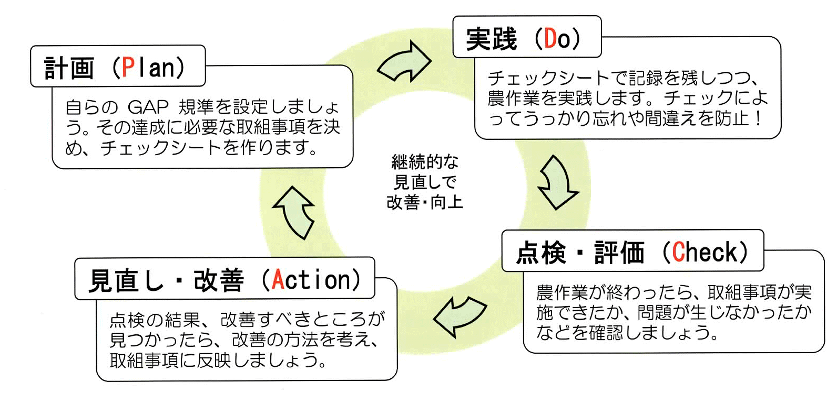

上記３つの視点から農業生産活動に潜むリスク（危険）を事前に把握・分析しておき、リスクの発現を未然に防ぐことで、結果として『良い』農業生産活動とする取組みが『ＧＡＰ』です。

～ で、安全・安心みな穂米を消費者に～
Ｇ
ood
Ａ
gricultural
Ｐ
ractice
良い
農業の
実践

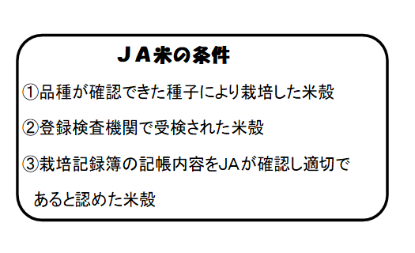

作業終了後の記入を徹底しましょう。
記入漏れやGAPシートのチェック漏れに注意しましょう。

